DeXuatVatTu
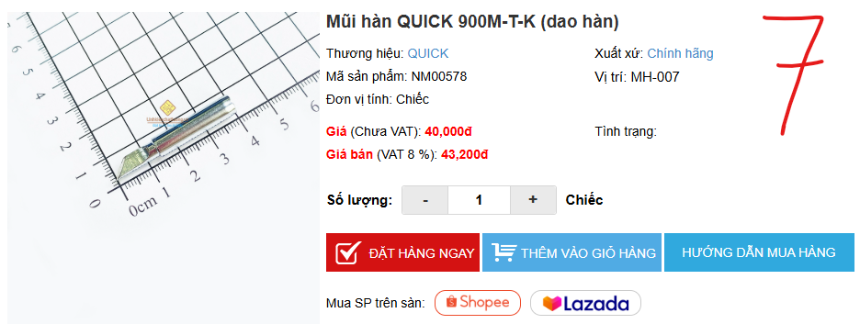
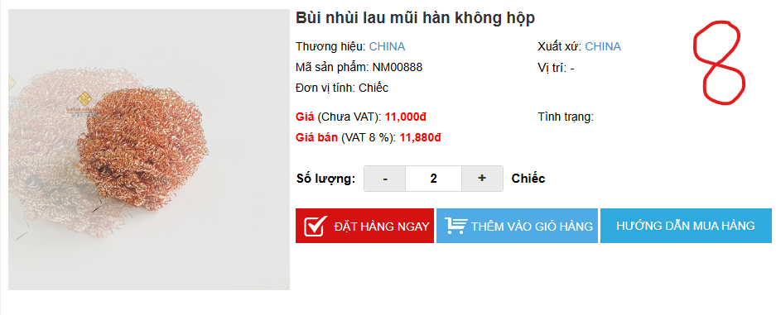
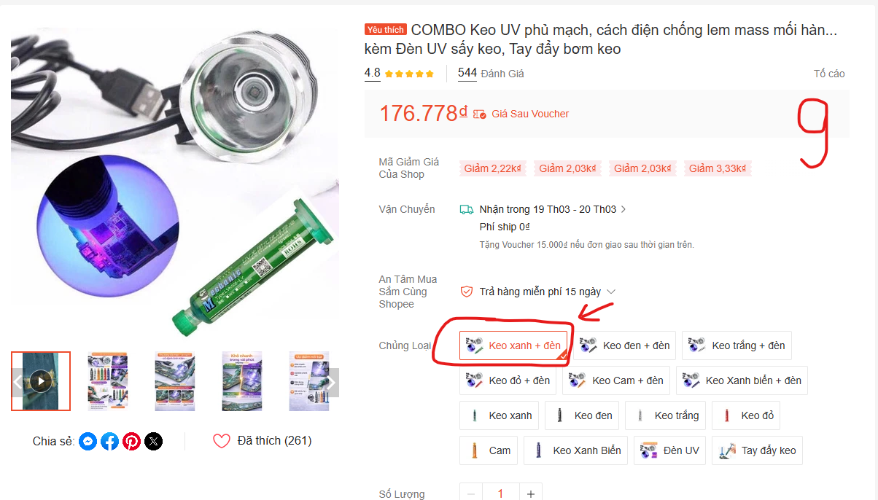
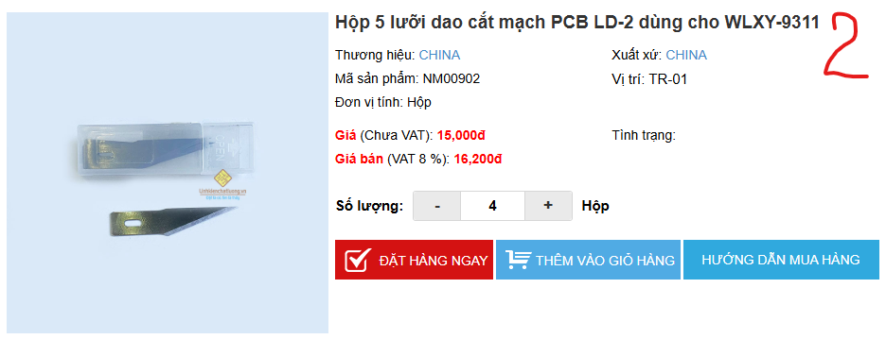
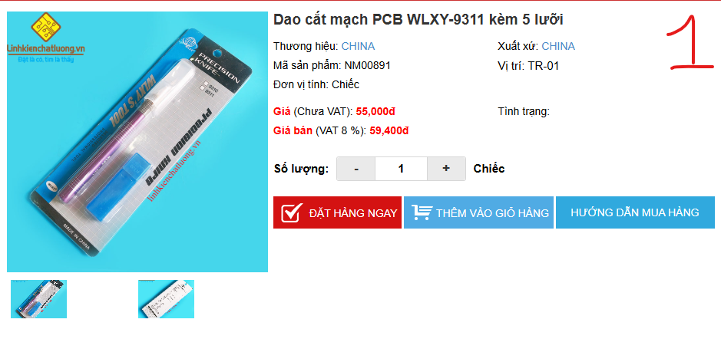
 |  | PHIẾU YÊU CẦU CUNG CẤP VẬT TƯ |  |  | BM.02-QT.10/ISO
 |  |  |  |  | Ban hành: 01/06/2018
 |  |  |  |  | Lần: 01
Phòng ban/ Bộ phận: PKT/ Bảo hành - Sản xuất |  |  |  |  |  | Hà Nội, ngày 18 tháng 03 năm 2026
STT | Mục đích | Tên vật tư | ĐVT | Số lượng |  | Ghi chú
 |  |  |  | Yêu cầu | Thực xuất
1 | Dùng cho sửa chữa bảo hành - sản xuất | Dao cắt mạch PCB WLXY-9311 | Chiếc | 1 |  | https://www.linhkienchatluong.vn/urldao-cac-loai/dao-cat-mach-pcb-wlxy-9311-kem-5-luoi_sp2371_ct7114.aspx
2 |  | Hộp 5 lưỡi dao cắt mạch PCB LD-2 dùng cho WLXY-9311 | Hộp | 4 |  | https://www.linhkienchatluong.vn/urldao-cac-loai/hop-5-luoi-dao-cat-mach-pcb-ld-2-dung-cho-wlxy-9311_sp2371_ct15005.aspx
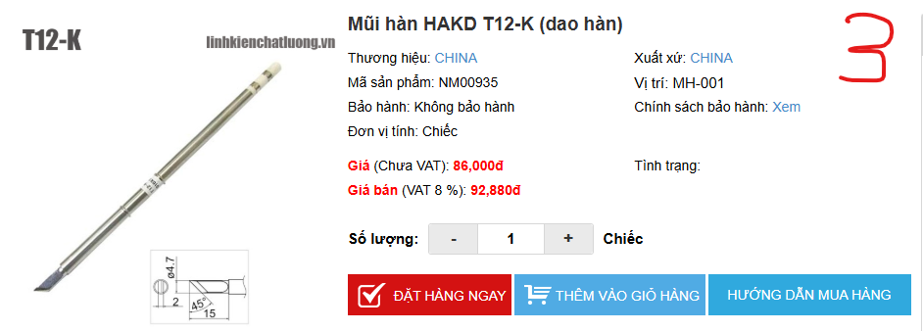
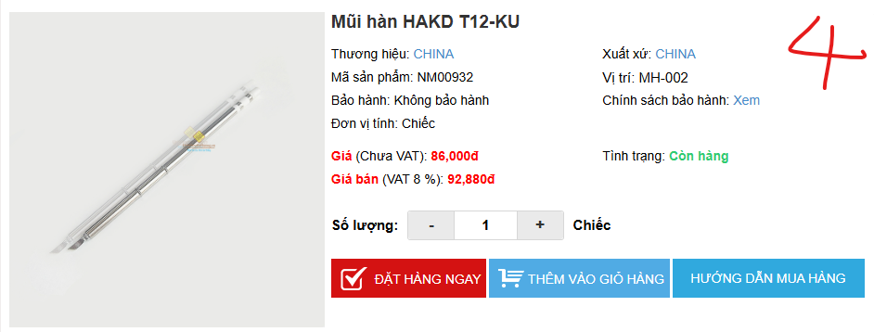
3 |  | Mũi hàn HAKD T12-K (dao hàn) | Chiếc | 1 |  | https://www.linhkienchatluong.vn/urlmui-han-thay-the/mui-han-hakd-t12-k-dao-han_sp2321_ct6528.aspx
4 |  | Mũi hàn HAKD T12-KU | Chiếc | 1 |  | https://www.linhkienchatluong.vn/urlmui-han-thay-the/mui-han-hakd-t12-ku_sp2321_ct14991.aspx
5 |  | Mỡ hàn khò AMTECH NC-559-ASM 100G | Hộp | 1 |  | https://www.linhkienchatluong.vn/urlmo-han-kho/mo-han-kho-amtech-nc-559-asm-100g_sp2314_ct7560.aspx
6 |  | Mũi hàn QUICK 900M-T-SK (dao hàn nhỏ) | Chiếc | 1 |  | https://www.linhkienchatluong.vn/urlmui-han-thay-the/mui-han-quick-900m-t-sk-dao-han-nho_sp2321_ct11070.aspx
7 |  | Mũi hàn QUICK 900M-T-K (dao hàn) | Chiếc | 1 |  | https://www.linhkienchatluong.vn/urlmui-han-thay-the/mui-han-quick-900m-t-k-dao-han_sp2321_ct4048.aspx
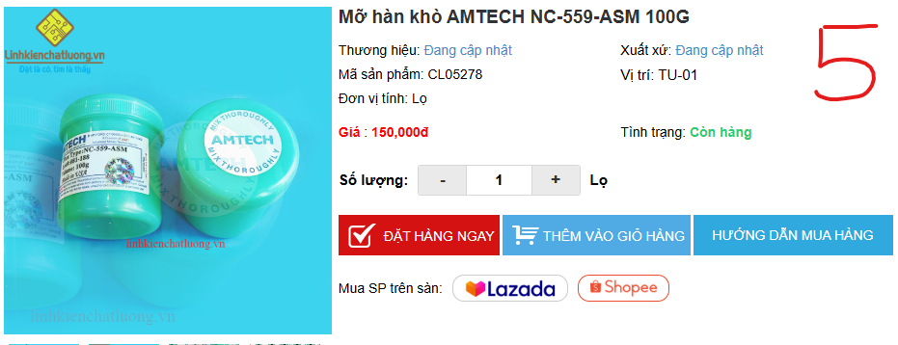
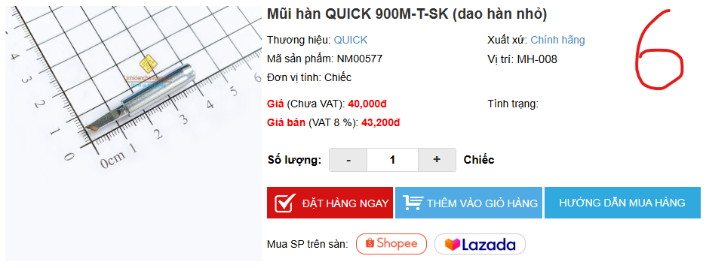
8 |  | Bùi nhùi lau mũi hàn không hộp | Chiếc | 2 |  | https://www.linhkienchatluong.vn/urlbot-bien---bui-nhui/bui-nhui-lau-mui-han-khong-hop_sp2322_ct16279.aspx
9 |  | Combo Keo UV phủ mạch + đèn UV | Chiếc | 1 |  | https://byvn.net/ojMo

GĐ. Điều Hành |  |  | TP. Kỹ Thuật |  | Người Lập
(Ký, ghi rõ họ tên) |  |  | (Ký, ghi rõ họ tên) |  | (Ký, ghi rõ họ tên)

Nguyễn Hải |  |  | Đào Văn Thông |  | Nguyễn Minh Tùng

